Лист1
Название таблицы в бд | Пояснение | Комментраии | Расшифровка
Accmdmentype | Тип несчастного случая |  | Понадобится
Accounts | Учетные записи | Как будто для сайта понадобится | Возможно надо будет спользовать
Actions | Действия |  | Непонятно
ActionsAuth | Разрешенные действия
ActionsLog | Журнал действий |  | Алгоритм поиска таблицы в бд
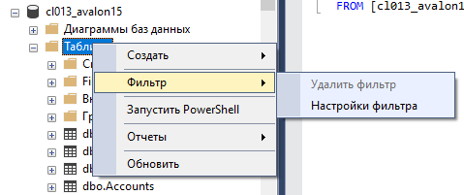
Advertise | Способы рекламы
Aircraft | Модели самолетов
Airline | Авиакомпании
Airport | Аэропорты компании
AirSeason | Воздушный сезон
AirService | Виды перелетов
AllHotelOption | Варианты размещения в отеле
Ank_Fields | Все виды полей(наверное для оформления договора)
AnnulReasons | Причины отмены
ApplicationLogs | Журналы приложений
ApplicationTypes | Перечисление их продуктов
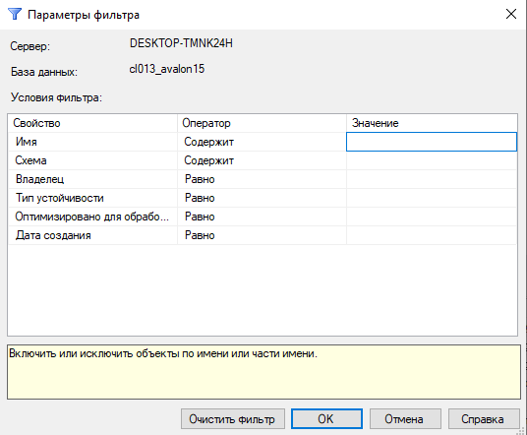
Banks | Банки мира
Bills | Законопроекты | Только 2 записи
BillsDogovor | Договоры на законах (хз хз)
BlankRanges | Пустые диапазоны
BlankRangeTypes | Типы пустых диапазонов
Bonuses | Бонусы | Только 1 запись
BonusTypes | Типы бонуосв
CalendarEventTypes | Типы дня
CalendarWeekDays | Дни недели | kekw
CategoriesOfHotel | Категории Отелей
CauseDiscounts | Причины скидки
Charter | Чартеры
CheckPluginVersionExclusions | Проверьте исключения из версий плагинов
CityDictionary | Городской словарь | Сокращение названия городов
Clients | Клиенты | Только 5 записей
Communications | Встречи
Continents | Континенты | kekw
Controls | Виды подтвреждения
CostOfferPackets | Пакеты предложений по стоимости
CostOffers | Предложения по стоимости
CostOfferServices | Стоимость предлагаемых услуг
CriticalChanges | Критические изменения базы данных
Descriptions | Описания туров
DescTypes | Типы описаний для туров
Dictionary | Словарь | Переводы частоиспользуемых слов
Discounts | Скидки
DocumentGroups | Виды документов
DocumentStatus | Статус документа
DogovorListNeedQuoted | Договора для которых нужна квота
DogovorListPenalties | Договора со шрафами
DotNetWindows | ???
DUP_USER | Список пользователей
ExchangeLog | Логи изменений
ExcurDictionary | Экскурсии
FileHeaders | Заголовки файлов
FileHeadersDocType | Тип документа заголовков файлов
FileHeadersSettings | Настройки заголовков файлов
FileRepos | Репозиторий файлов | Только 4 записи
GeoServicePointsLink | Ссылки на точки геосервиса
GROUP | Сотрудники
GroupAuth | Права доступа
History | История чего-то
HistoryCost | Истории чего-то с оплатами
HistoryDetail | Подробности историй
HistoryQuote | Истории квот
HistoryTour | Истории туров
HotelDictionary | Гостиничный словарь
HotelOption | Вариант размещения в отеле
HotelOptionImages | Картинки для записи выше
HotelRooms | Гостиничные номера
ILReferenceNew_Old | ???
Images | Картинки
InsBlankStatuses | Пустые статусы
InsCases | Причины чего-то
InsKoefGroups | Виды групп
InsPolicyStatuses | Статусы политики
InsuranceRisks | Вопросики
Keys | Ключи для таблиц | Почему-то во всех табоицах с приставкой Key имеют одну запись
KindOfPay | Виды расходов
LoContents | ???
LogicalObjects | ???
LogObjAuth | Логи входов
macros | Макросы
Maintenance | Поддержка
Mappings | Сопоставления
Numbers | Циферки
ObjectAliases | Псевдонимы объектов
ObjectGroupLinks | Ссылки на группы объектов
ObjectTypes | Типы объектов
OldVisaStatuses_NotUsed | Статусы визы
OnlinePenaltyType | Тип онлайн-штрафа
Order_Status | Статус заказа
Pansion | Пенсия
PaymentDetails | Платежные реквизиты
PaymentOperations | Платежные операции
Payments | Платежи
Places | Места
PrintDocumentStatuses | Статус печатоного документа
ProviderStatuses | Статусы поставщиков
PrtDogs | ??? | kekw
PrtGroups | Скидки
PrtTypesToPartners | ???
QueuesCostOffers | Предложения по стоимости очередей
QuotaDetails | Сведения о квотах
QuotaObjects | Объекты квотирования
QuotaParts | Части квоты
Quotas | Квоты
QuotedState | Квоты государств
Rates | Курсы
RealCourses | Нынешние курсы
Rep_OptionList | Список повторных опций
Rep_Profiles | Виды документов
Rep_ValueList | ???
REPORTBYWIN | ???
ReportList | Список отчетов
ReportTemplates | Шаблоны отчетов
RoomList | Список комнат
RoomPlaces | Место номера
Rooms | Комнаты
RoomsCategory | Категория номеров
ScriptList | Список скриптов
ScriptsSetupLogs | Журналы настройки скриптов
Seat | Сиденья
SendMail | Отправленные сообщения
SendPartnerStatuses | Статус сообщения
Service | Доп услуги
ServiceByDate | Обслуживание по дате
ServiceDefinitions | Определение услуги
ServiceList | Список услуг
Specials | Специальные предложения
SpecialsDates | Специальные предложения по датам
SpecialsHistory | История специальных предложений
SpecialsRelations | Особые отношения
Statistic | Статистика
StatusRules | Статусные правила
StatusRuleTypes | Типы правил состояния
StopSales | Осьановки продаж
Synonyms | Синонемы
SystemLog | Системный журнал
SystemSettings | Систменые настройки
TableExtension_Columns | Дополнительные столбцы таблицы
TableExtension_ColumnTypes | Типы дополнительных столбцов таблицы
TableExtension_Tables | Таблицы расширения таблиц
tbl_Costs | Таблицы стоимости
tbl_Country | Таблицы стран
tbl_Dogovor | Таблицы договоров
tbl_DogovorList | Список договоров
tbl_Partners | Таблицы партнеров
tbl_PaymentType | Таблица способов оплаты
tbl_Quotes_Old | Таблица старых квот
tbl_Turist | Таблица туристов
tbl_TurList | Таблица туров
TipTur | Тип тура
TitleTypeClient | Тип заголовка Клиент | Названия стран
TitleTypeImpress | Тип заголовка впечатления
TitleTypePartner_Old | Тип титула старых партнеров
TitleTypePrtC_Old | ???
TourMarginDurations | Продолжительность маржи тура
TourPrograms | Программы туров
TourProgramStatistics | Статистика программы тура
ToursSearch | Поиск туров
TransfertDirection | Направление передачи
Transport | Транспорт
TurDate | Даты туров
TuristService | Туристический сервис
TURMARGIN | ???
TurService | Экскурсионное обслуживание
TypeRooms | Тип номеров
UserActionType | Тип действия пользователя
UserList | Список пользователей
UserSettings | Пользовательские настройки
VehiclePlan | ???
View | ???
VisaCountryToDocs | Визовая страна для получения документов
VisaDocuments | Документы для визы
VisaTouristService | Визовая туристическая служба
XMLSettings | Настройки для XML файла

